关系图
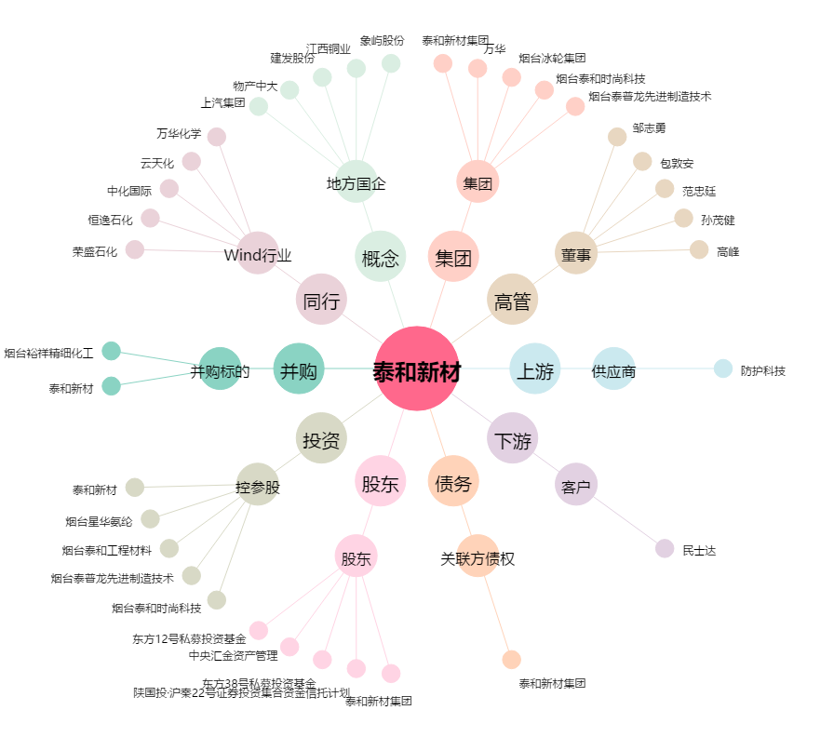
泰和新材[002254.SZ] - 关系概览图

